Задача №2
Метод: | Метод уменьшаемого остатка
Цена без НДС |  | Кол-во установок |  | Срок использования |  | Сумма договоров |  | С | = | 268700 | руб. | Сбал= | 292040.75
53740 | руб. | 5 | шт. | 5 | лет. | 18300 | руб. | D1 | = | 4867.35 | руб/месяц. | С1= | 287173.40
Регистрационные сборы |  |  | Выручка за 3 месяца |  |  | Сумма НДС |  | D2 | = | 4786.22 | руб/2месяца | С2= | 282387.18
2250 |  | руб. | 279000 |  | руб. | 2790.75 | руб. | D3 | = | 4706.45 | руб/3 месяца | С3= | 277680.73
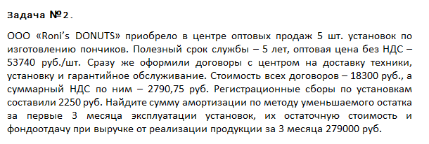
 |  |  |  |  |  |  |  | R | = | 284820.52 | руб.
 |  |  |  |  |  |  |  | FO | = | 0.98

 |  |  |  |  |  |  |  | Сумма амортизации за период |  |  | D1, D2
 |  |  |  |  |  |  |  | Остаточная стоимость |  |  | С1, С2, С3
 |  |  |  |  |  |  |  | Cредне балансовая стоимость |  |  | R
 |  |  |  |  |  |  |  | Фондоотдача |  |  | FO

Задача №4 (метод СЧ)
Метод: | Суммы чисел
Цена приобретения, тыс. руб./шт |  | Стоимость доставки, тыс.руб | НДС, тыс. руб. | Срок службы, лет | Количество, шт | Сумма чисел лет |  |  | Тусл
1750 |  | 80 | 12.2 | 14 | 2 | Норма амортизации за первый год |  |  | Ha1
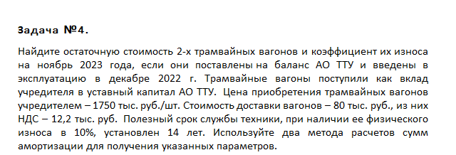
 |  |  |  |  |  | Сумма амортизации за первый год |  |  | D1
 |  |  |  |  |  | Остаточная стоимость |  |  | C

 |  |  |  |  |  | Сбал= | 3567.8 | тыс. руб.
 |  |  |  |  |  | Тусл= | 105 | лет
 |  |  |  |  |  | Ha1= | 13.33 | %
 |  |  |  |  |  | D1= | 213.89 | тыс. руб.
 |  |  |  |  |  | C= | 3353.91 | тыс. руб.
 |  |  |  |  |  | Кизнос= | 6.55 | %

